Lag
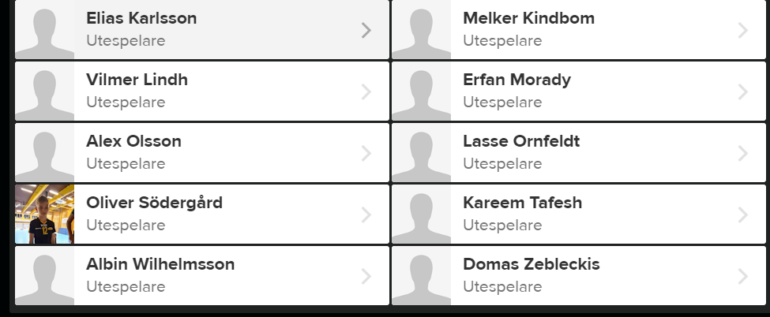
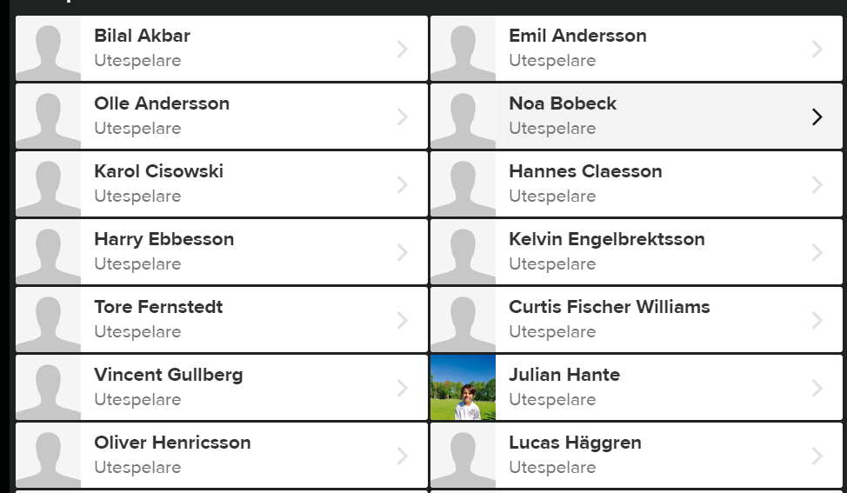
Grupp1 | Albin, Kelvin, Melker, Olivier S, Hannes
Grupp2 | Tore, Vincent, Curtis, Kareem, Lasse
Grupp3 | Elias, Julian, Emil, Olle, Rahil
 | övriga fylls på efterhand

